Kommunalwahl
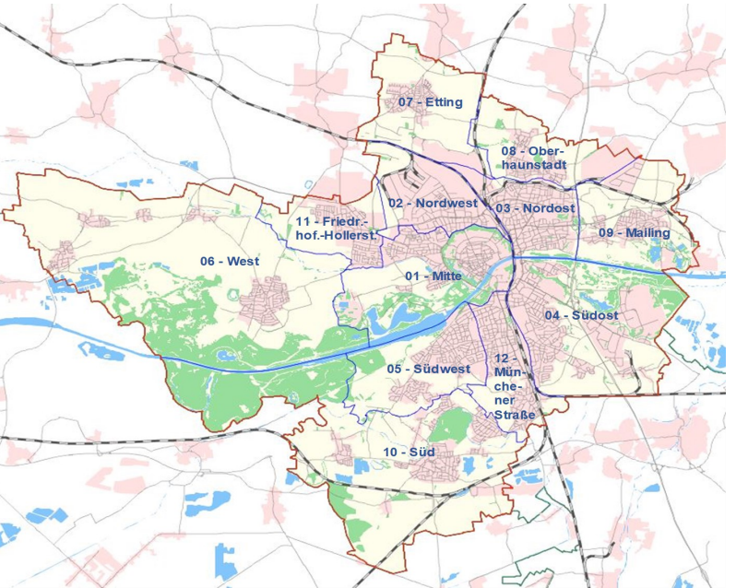
 | Ergebnis
2008 | 48.2
2014 | 42.1
2020 | 44.723484105
 | Ergebnis
AFD in % gesamt | 7.6409677766
BGI in % gesamt | 4.1215707948
CSU in % gesamt | 28.6330002
FDP in % gesamt | 3.2177343834
FW in % gesamt | 8.2957214572
GRÜNE in % gesamt | 14.19656427
JU in % gesamt | 3.5535547061
LINKE in % gesamt | 3.6187997974
ÖDP in % gesamt | 3.57696618
REP in % gesamt
SPD in % gesamt | 17.920907598
UDI in % gesamt | 5.2242128372
 |  | Wahlbeteiligung gesamt
 |  | 2020

 |  |  | 01 - Mitte | 47.6
 |  |  | 02 - Nordwest | 24.2
 |  |  | 03 - Nordost | 34.5
 |  |  | 04 - Südost | 44.7
 |  |  | 05 - Südwest | 59.0
 |  |  | 06 - West | 63.1
 |  |  | 07 - Etting | 54.1
 |  |  | 08 - Oberhaunstadt | 45.2
 |  |  | 09 - Mailing | 53.4
 |  |  | 10 - Süd | 59.9
 |  |  | 11 - Friedr.hof.-Hollerst. | 42.1
 |  |  | 12 - Münchener Straße | 51.3
 |  |  | Stadt Ingolstadt | 45.8

1. Kategorie in Ergebnisse auswählen
2. Jahr auswählen | Quelle: Wahlamt Ingolstadt; Amt für Verkehrsmanagement und Geoinformation;
3. Stadtbezirk auswählen | Berechnungen: Hauptamt, Sachgebiet Statistik und Stadtforschung
 | Anteil der Personen, die gewählt haben, an der wahlberechtigten Bevölkerung
 | Wahlergebnisse gesamt: Anteil der für die jeweilige Partei abgegebenen Gesamtstimmen an allen gültigen Gesamtstimmen (Urnen- und Briefwahl) der Gesamtwähler/innen Ingolstadts
 | Wahlergebnisse Urne: Anteil der gültigen Stimmen für die jeweilige Partei an den gültigen Gesamtstimmen der Urnenwähler/innen Ingolstadts
 | Wahlergebnisse Brief: Anteil der gültigen Stimmen für die jeweilige Partei an den gültigen Gesamtstimmen der Briefwähler/innen Ingolstadts |  |  | ß zurück

OB-Wahl
 | Ergebnis
Dr. jur. Michael Kern | 0.50263536176
Stefan König - Freiherr von Godin | 0.10206037374
Rosa Pepke | 0.11787254432
Christian De Lapuente | 0.27743172017
 |  |  |  | Ob-Wahl gesamt
 |  |  |  | 2025

 |  |  |  | CSU | FW | AfD | SPD/GRÜNE/UWG/LINKE/ÖDP
 |  |  |  | Dr. jur. Michael Kern | Stefan König - Freiherr von Godin | Rosa Pepke | Christian De Lapuente

 |  |  | 01 - Mitte | 41.2% | 13.6% | 6.2% | 39.0%
 |  |  | 02 - Nordwest | 42.6% | 9.4% | 19.4% | 28.6%
 |  |  | 03 - Nordost | 42.4% | 10.8% | 12.8% | 34.0%
 |  |  | 04 - Südost | 46.2% | 13.7% | 9.3% | 30.7%
 |  |  | 05 - Südwest | 46.3% | 13.0% | 6.4% | 34.2%
 |  |  | 06 - West | 58.7% | 11.2% | 6.2% | 23.9%
 |  |  | 07 - Etting | 52.8% | 12.5% | 8.6% | 26.2%
 |  |  | 08 - Oberhaunstadt | 51.8% | 9.5% | 9.7% | 29.0%
 |  |  | 09 - Mailing | 50.3% | 10.2% | 11.8% | 27.7%
 |  |  | 10 - Süd | 49.4% | 13.7% | 7.8% | 29.1%
 |  |  | 11 - Friedr.hof.-Hollerst. | 45.3% | 10.4% | 11.9% | 32.3%
 |  |  | 12 - Münchener Straße | 44.9% | 12.0% | 7.6% | 35.5%

 |  |  | Stadt Ingolstadt | 46.7% | 12.1% | 9.3% | 31.9%

 |  | Quelle: Wahlamt Ingolstadt; Amt für Verkehrsmanagement und Geoinformation; |  |  |  |  |  |  | Berechnungen: Hauptamt, Sachgebiet Statistik und Stadtforschung
 | 09 - Mailing

1. Kategorie in Ergebnisse auswählen
2. Jahr auswählen
3. Stadtbezirk auswählen

 | OB-Wahl gesamt: Anteil der gültigen Stimmen für den jeweiligen Kandidaten abgegebenen Gesamtstimmen an allen gültigen Gesamtstimmen (Urnen- und Briefwahl) der Gesamtwähler/innen Ingolstadts |  |  |  |  |  |  | ß zurück
 | OB-Wahl Urne: Anteil der gültigen Stimmen für den jeweiligen Kandidaten an den gültigen Gesamtstimmen der Urnenwähler/innen Ingolstadts
 | OB-Wahl Brief: Anteil der gültigen Stimmen für den jeweiligen Kandidaten an den gültigen Gesamtstimmen der Briefwähler/innen Ingolstadts

Landtagswahl
 | Ergebnis
2008 | 50.5
2013 | 56.9
2018 | 66.3
2023 | 64.9
 | Ergebnis
AfD in % gesamt | 11.5
BP in % gesamt | 0.6
CSU in % gesamt | 30.7
DIE LINKE in % gesamt | 4.1
FDP in % gesamt | 7.1
FW in % gesamt | 10
GRÜNE in % gesamt | 21.2
ÖDP in % gesamt | 2
Sonstige in % gesamt | 3.4
SPD in % gesamt | 9.3
 |  | Wahlbeteiligung gesamt
 |  | 2023

 |  |  | 01 - Mitte | 64.9
 |  |  | 02 - Nordwest | 40.5
 |  |  | 03 - Nordost | 52.0
 |  |  | 04 - Südost | 62.6
 |  |  | 05 - Südwest | 75.9
 |  |  | 06 - West | 77.9
 |  |  | 07 - Etting | 71.9
 |  |  | 08 - Oberhaunstadt | 65.6
 |  |  | 09 - Mailing | 66.4
 |  |  | 10 - Süd | 77.3
 |  |  | 11 - Friedr.hof.-Hollerst. | 61.5
 |  |  | 12 - Münchener Straße | 67.3
 |  |  | Stadt Ingolstadt | 63.5

1. Kategorie in Ergebnisse auswählen | Quelle: Wahlamt Ingolstadt; Amt für Verkehrsmanagement und Geoinformation;
2. Jahr auswählen | Berechnungen: Hauptamt, Sachgebiet Statistik und Stadtforschung
3. Stadtbezirk auswählen | Anteil der Personen, die gewählt haben, an der wahlberechtigten Bevölkerung
 | Wahlergebnisse gesamt: Anteil der für die jeweilige Partei abgegebenen Gesamtstimmen an allen gültigen Gesamtstimmen (Urnen- und Briefwahl) der Gesamtwähler/innen Ingolstadts
 | Wahlergebnisse Urne: Anteil der gültigen Stimmen für die jeweilige Partei an den gültigen Gesamtstimmen der Urnenwähler/innen Ingolstadts |  |  | ß zurück
 | Wahlergebnisse Brief: Anteil der gültigen Stimmen für die jeweilige Partei an den gültigen Gesamtstimmen der Briefwähler/innen Ingolstadts

Bundestagswahl
 | Ergebnis
2009 | 66.804408818
2013 | 64.132586598
2017 | 74.118231773
2021 | 74.4
2025 | 77.256852577
 | Ergebnis
AfD in % Zweitstimme | 14.162087912
CSU in % Zweitstimme | 32.706043956
DIE LINKE in % Zweitstimme | 7.5137362637
FDP in % Zweitstimme | 5.989010989
FREIE WÄHLER in % Zweitstimme | 2.0192307692
GRÜNE in % Zweitstimme | 18.296703297
ÖDP in % Zweitstimme | 0.37087912088
Sonstige in % Zweitstimme | 6.456043956
SPD in % Zweitstimme | 12.486263736
 |  | Wahlbeteiligung gesamt
 |  | 2025

 |  |  | 01 - Mitte | 77.3
 |  |  | 02 - Nordwest | 56.8
 |  |  | 03 - Nordost | 68.0
 |  |  | 04 - Südost | 74.9
 |  |  | 05 - Südwest | 84.9
 |  |  | 06 - West | 86.1
 |  |  | 07 - Etting | 83.8
 |  |  | 08 - Oberhaunstadt | 77.5
 |  |  | 09 - Mailing | 79.6
 |  |  | 10 - Süd | 87.4
 |  |  | 11 - Friedr.hof.-Hollerst. | 75.1
 |  |  | 12 - Münchener Straße | 78.6
 |  |  | Stadt Ingolstadt | 76.0

1. Kategorie in Ergebnisse auswählen
2. Jahr auswählen | Quelle: Wahlamt Ingolstadt; Amt für Verkehrsmanagement und Geoinformation;
3. Stadtbezirk auswählen | Berechnungen: Hauptamt, Sachgebiet Statistik und Stadtforschung
 | Anteil der Personen, die gewählt haben, an der wahlberechtigten Bevölkerung
 | Wahlergebnisse Erststimme: Anteil der für die Kandidaten der jeweiligen Partei abgegebenen Erststimmen an allen gültigen Erststimmen (Urnen- und Briefwahl) der Gesamtwähler/innen Ingolstadts
 | Wahlergebnisse Zweitstimme: Anteil der für die Kandidaten der jeweiligen Partei abgegebenen Zweitstimmen an allen gültigen Zweitstimmen (Urnen- und Briefwahl) der Gesamtwähler/innen Ingolstadts

 |  |  |  |  | ß zurück

Europawahl
 | Ergebnis
2009 | 39.238361081
2014 | 39.25
2019 | 58.82
2024 | 60.91
 | Ergebnis
AfD in % gesamt | 9.8818290803
CSU in % gesamt | 32.916595307
DIE LINKE in % gesamt | 2.2264086316
FDP in % gesamt | 6.9361191985
FREIE WÄHLER in % gesamt | 3.6136324713
GRÜNE in % gesamt | 16.937831821
ÖDP in % gesamt | 2.1921561911
Sonstige in % gesamt | 15.413598219
SPD in % gesamt | 9.8818290803
 |  | Wahlbeteiligung Gesamtwahl
 |  | 2024

 |  |  | 01 - Mitte | 60.9
 |  |  | 02 - Nordwest | 34.2
 |  |  | 03 - Nordost | 45.3
 |  |  | 04 - Südost | 55.1
 |  |  | 05 - Südwest | 69.5
 |  |  | 06 - West | 68.8
 |  |  | 07 - Etting | 64.1
 |  |  | 08 - Oberhaunstadt | 57.8
 |  |  | 09 - Mailing | 57.8
 |  |  | 10 - Süd | 68.4
 |  |  | 11 - Friedr.hof.-Hollerst. | 55.7
 |  |  | 12 - Münchener Straße | 61.4
 |  |  | Stadt Ingolstadt | 56.8

1. Kategorie in Ergebnisse auswählen | Quelle: Wahlamt Ingolstadt; Amt für Verkehrsmanagement und Geoinformation;
2. Jahr auswählen | Berechnungen: Hauptamt, Sachgebiet Statistik und Stadtforschung
3. Stadtbezirk auswählen | Anteil der Personen, die gewählt haben, an der wahlberechtigten Bevölkerung
 | Wahlergebnisse gesamt: Anteil der für die jeweilige Partei abgegebenen Gesamtstimmen an allen gültigen Gesamtstimmen (Urnen- und Briefwahl) der Gesamtwähler/innen Ingolstadts
 | Wahlergebnisse Urne: Anteil der gültigen Stimmen für die jeweilige Partei an den gültigen Gesamtstimmen der Urnenwähler/innen Ingolstadts |  |  |  | ß zurück
 | Wahlergebnisse Brief: Anteil der gültigen Stimmen für die jeweilige Partei an den gültigen Gesamtstimmen der Briefwähler/innen Ingolstadts

